Sheet1
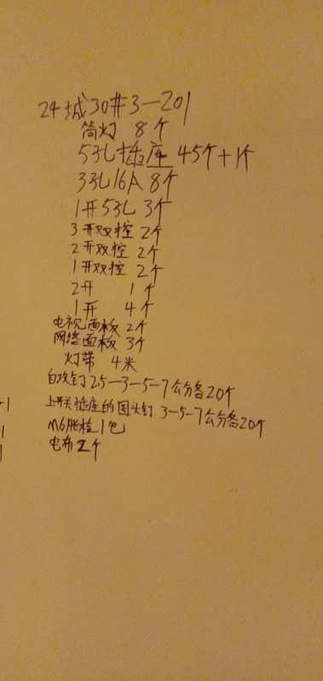

材料 | 年前已买 | 补货 | 备注
筒灯 8个 |  | 8 | 5送1欧普照明 | 淘宝已拍下，在已买到宝贝区域
5孔插座46个 | 25 | 21
3孔16A 8个 | 5（2个带开关，3个不带 | 3 | 又买了3个带开关
1开5孔3个 | 2 | 1
3开双控2个 | 0 | 2
2开双控2个 | 0 | 2
1开双控2个 | 0 | 2
2开1个 | 1 | 0
1开 4个 | 10个 | 0
电视面板2个 |  | 2
网络面板3个 |  | 3
电布 | 2个 |  | 年前已经买了
灯带 4米 |  | 4米 | 欧普照明

自攻钉 2.5-3-5-7（各20个） |  | 各20个 | 佰瑞特旗舰店 | 有不确定的，在购物车中
开关圆头3-5-7 |  | 3-7公分 各20 | 佰瑞特旗舰店 5公分年前已买
M6账栓1包 |  |  | M6账栓1包 不确定

